Formatacao
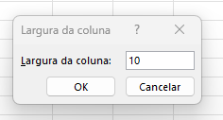
Estado | Vendas | Meta | Variação | % Atingido
SP | 197,636.00 | 119,080.00 | 78,556.00 | 60.25% | largura de coluna = qtde de caracteres |  |  | Se baixar para menos
MT | 380,264.00 | 166,707.00 | 213,557.00 | 43.84% |  |  |  | e for um numero
PR | 250,131.00 | 239,928.00 | 10,203.00 | 95.92% |  | 1234567891 | ajusta automaticamente | 1234567891 | aparece neste formato
MG | 340,492.00 | 414,039.00 | -73,547.00 | 121.60%
BA | 482,549.00 | 225,469.00 | 257,080.00 | 46.72%
Total | 1,651,072.00 | 1,165,223.00 | 485,849.00 | 70.57%

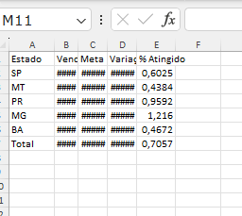
 |  |  |  |  | Para definir tamanho da celula -> bt dir -> definir formatar celula.
 |  |  |  |  | Para ajustar todas colunas terem o mesmo tamanho
 |  |  |  |  | selecionar entre coluna A e linha1 para selecionar todas as células
 |  |  |  |  | clicar ate setas de 4 pontas

